Sheet1
Checklist nhóm 19
Đề tài : Quản lý cửa hàng trang sức - SE104.J24
Thành viên
Hồ Minh Trí - 15520922

PHẦN I: CHỨC NĂNG |  |  |  |  | Note: Tình trạng do nhóm chấm đánh giá: Hoạt động/Không hoạt động (Chọn giá trị từ mũi tên bên phải) Nếu không hoạt động thì mô tả ở cột bên phải.
Màn hình Login
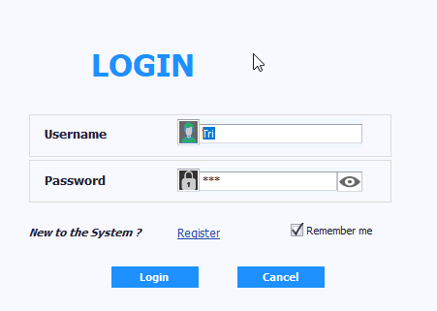

Thành phần | Loại | Công dụng | Tình trạng | Mô tả lỗi nếu không hoạt động
Username | TextBox | Nhập tên đăng nhập
Password | TextBox | Nhập mật khẩu
Remember me | CheckEdit | Lưu thông tin cho lần đăng nhập sau
Register | Button | Hiển thị màn hình đăng kí tài khoản
Login | Button | Đăng nhập vào màn hình chính
Cancel | Button | Thoát ứng dụng

Màn hình chính (Tab Admin)
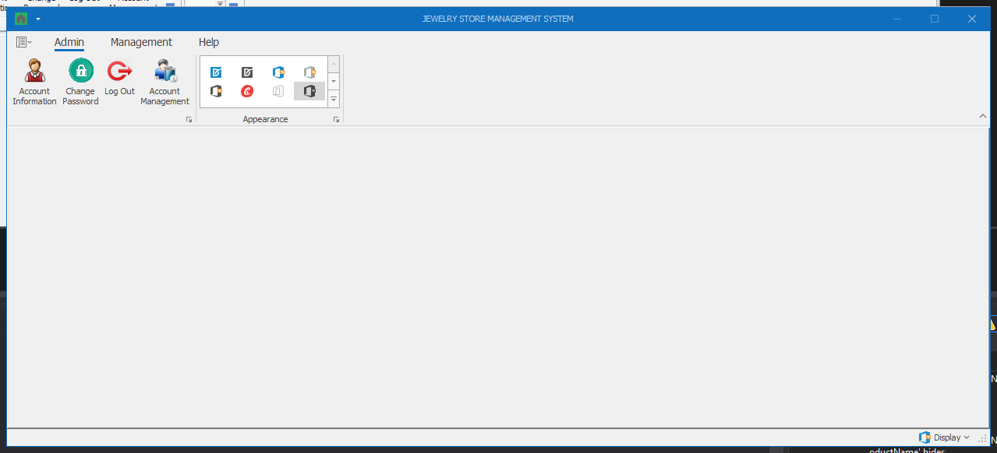

Thành phần | Loại | Công dụng | Tình trạng | Mô tả lỗi nếu không hoạt động
Account Information | Button | Hiển thị màn hình thông tin tài khoản
Change Password | Button | Hiển thị màn hình thay đổi mật khẩu
Log out | Button | Thoát ra lại màn hình login
Account Management | Button | Hiển thị màn hình quản lý tài khoản (chỉ có tài khoản với role Admin mới mở được màn hình này)

Màn hình Account Information
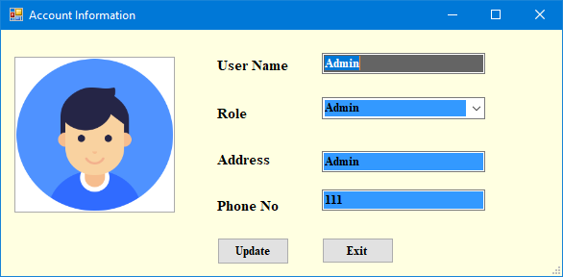

Thành phần | Loại | Công dụng | Tình trạng | Mô tả lỗi nếu không hoạt động
User Name | Textbox | Hiển thị / Chỉnh sửa thông tin tên đăng nhập
Role | DropdownList | Hiển thị / Chỉnh sửa role (Nếu là user thường thì chỉ hiện User, còn Admin thì hiển thị dropdownlist)
Address | Textbox | Hiển thị / Chỉnh sửa thông tin địa chỉ
Phone No | Textbox | Hiển thị / Chỉnh sửa thông tin số điện thoại
Update | Button | Cập nhật thông tin chỉnh sửa
Exit | Button | Thoát ra lại màn hình chính

Màn hình Change Password
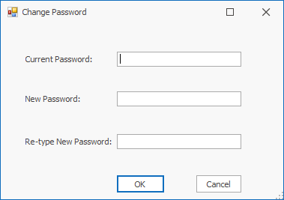

Thành phần | Loại | Công dụng | Tình trạng | Mô tả lỗi nếu không hoạt động
Current Password | Textbox | Nhập mật khẩu cũ
New Password | Textbox | Nhập mật khẩu mới
Re-type New Password | Textbox | Nhập lại mật khẩu mới
OK | Button | Cập nhật thông tin mật khẩu
Cancel | Button | Thoát ra lại màn hình chính

Màn hình Account Management (chỉ Role Admin mới có quyền truy cập)
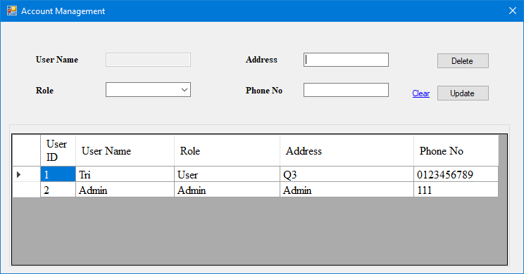

Thành phần | Loại | Công dụng | Tình trạng | Mô tả lỗi nếu không hoạt động
User Name | Textbox (Disabled) | Hiển thị thông tin tên đăng nhập
Role | DropdownList | Hiển thị / chỉnh sửa thông tin role
Address | Button | Hiển thị / chỉnh sửa thông tin địa chỉ
Phone No | Button | Hiển thị / chỉnh sửa thông tin số điện thoại
User Table | DataGridView | Hiển thị thông tin các tài khoản hiện có, khi chọn 1 dòng, thông tin tài khoản đó sẽ được hiển thị lên trên
Delete | Button | Xóa tài khoản được chọn
Update | Button | Cập nhật thông tin tài khoản
Clear | Button | Làm sạch thông tin đang hiển thị trong các textbox

Màn hình chính (Tab Management)
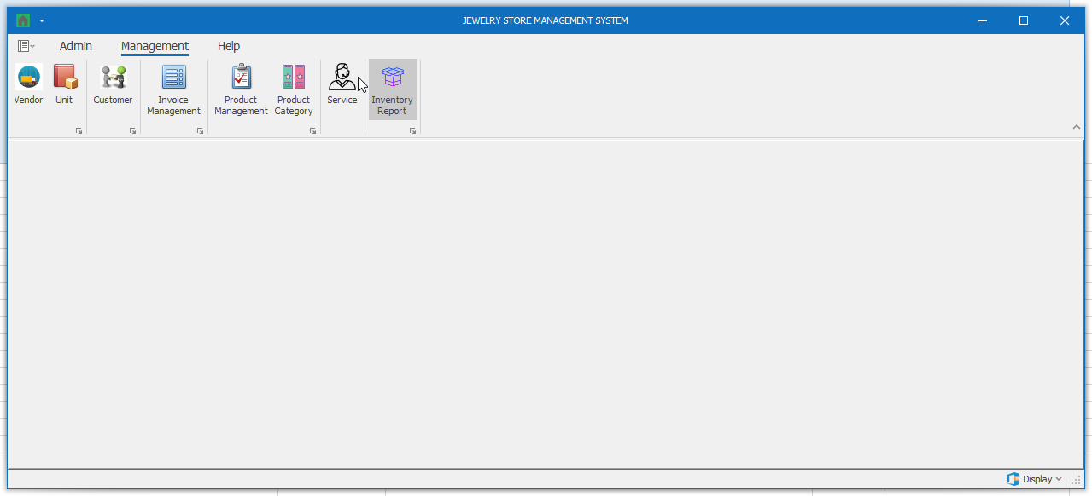

Thành phần | Loại | Công dụng | Tình trạng | Mô tả lỗi nếu không hoạt động
Vendor | Button | Hiển thị màn hình quản lý nhà cung cấp
Unit | Button | Hiển thị màn hình quản lý đơn vị tính
Customer | Button | Hiển thị màn hình quản lý khách hàng
Invoice Management | Button | Hiển thị màn hình quản lý hóa đơn
Product Mangement | Button | Hiển thị màn hình quản lý sản phẩm
Product Category | Button | Hiển thị màn hình quản lý loại sản phẩm
Service | Button | Hiển thị màn hình quản lý dịch vụ
Inventory Report | Button | Hiển thị màn hình báo cáo tồn kho

Màn hình Vendor
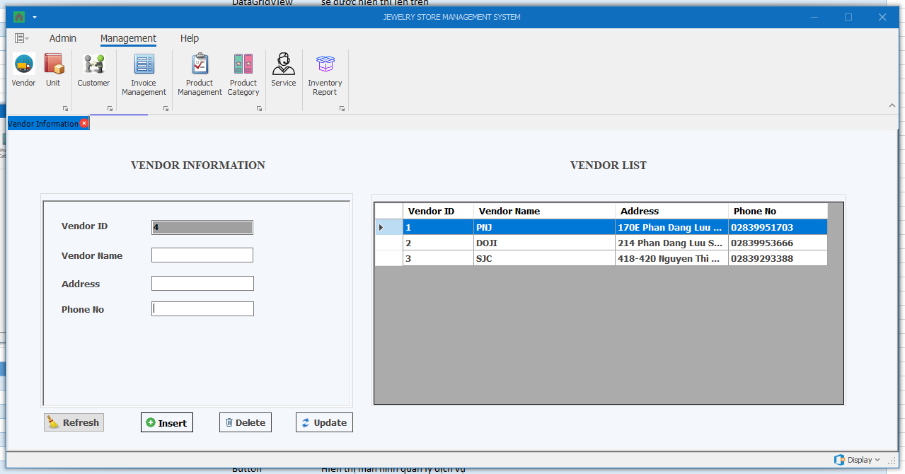

Thành phần | Loại | Công dụng | Tình trạng | Mô tả lỗi nếu không hoạt động
Vendor ID | Textbox (Disabled) | Hiển thị thông tin mã nhà cung cấp
Vendor Name | Textbox | Hiển thị / chỉnh sửa thông tin tên nhà cung cấp
Address | Textbox | Hiển thị / chỉnh sửa thông tin địa chỉ nhà cung cấp
Phone No | Textbox | Hiển thị / chỉnh sửa thông tin số điện thoại nhà cung cấp
Vendor Table | DataGridView | Hiển thị thông tin các nhà cung cấp hiện có, khi chọn 1 dòng, thông tin các nhà cung cấp đó sẽ được hiển thị bên trái
Insert | Button | Thêm thông tin nhà cung cấp
Delete | Button | Xóa thông tin nhà cung cấp được chọn
Update | Button | Cập nhật thông tin nhà cung cấp được chọn
Refresh | Button | Làm sạch thông tin đang hiển thị trong các textbox

Màn hình Unit
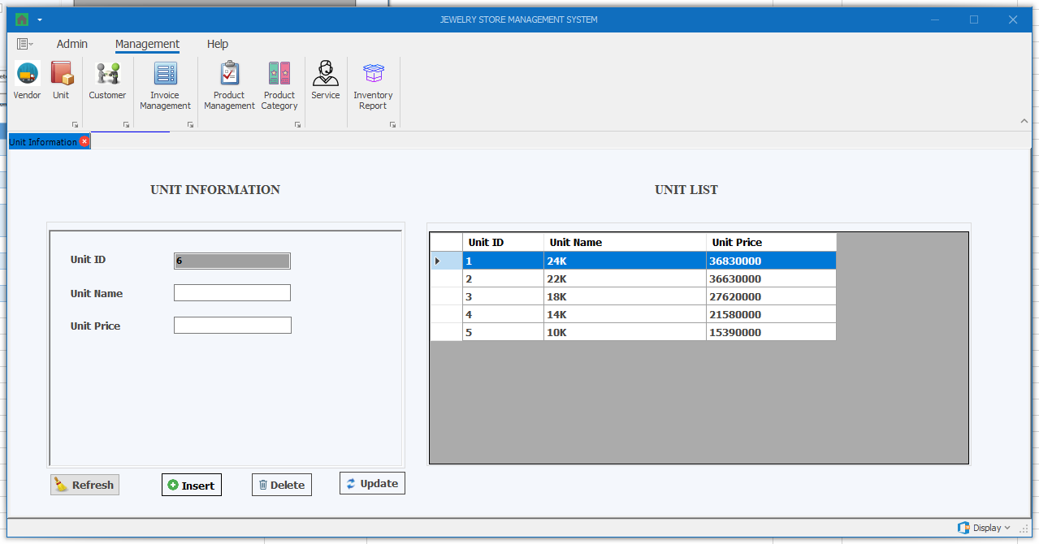

Thành phần | Loại | Công dụng | Tình trạng | Mô tả lỗi nếu không hoạt động
Unit ID | Textbox (Disabled) | Hiển thị thông tin mã đơn vị
Unit Name | Textbox | Hiển thị / chỉnh sửa thông tin tên đơn vị
Unit Price | Textbox | Hiển thị / chỉnh sửa thông tin giá đơn vị
Unit Table | DataGridView | Hiển thị thông tin các đơn vị hiện có, khi chọn 1 dòng, thông tin các đơn vị đó sẽ được hiển thị bên trái
Insert | Button | Thêm thông tin đơn vị
Delete | Button | Xóa thông tin đơn vị được chọn
Update | Button | Cập nhật thông tin đơn vị được chọn
Refresh | Button | Làm sạch thông tin đang hiển thị trong các textbox

Màn hình Customer
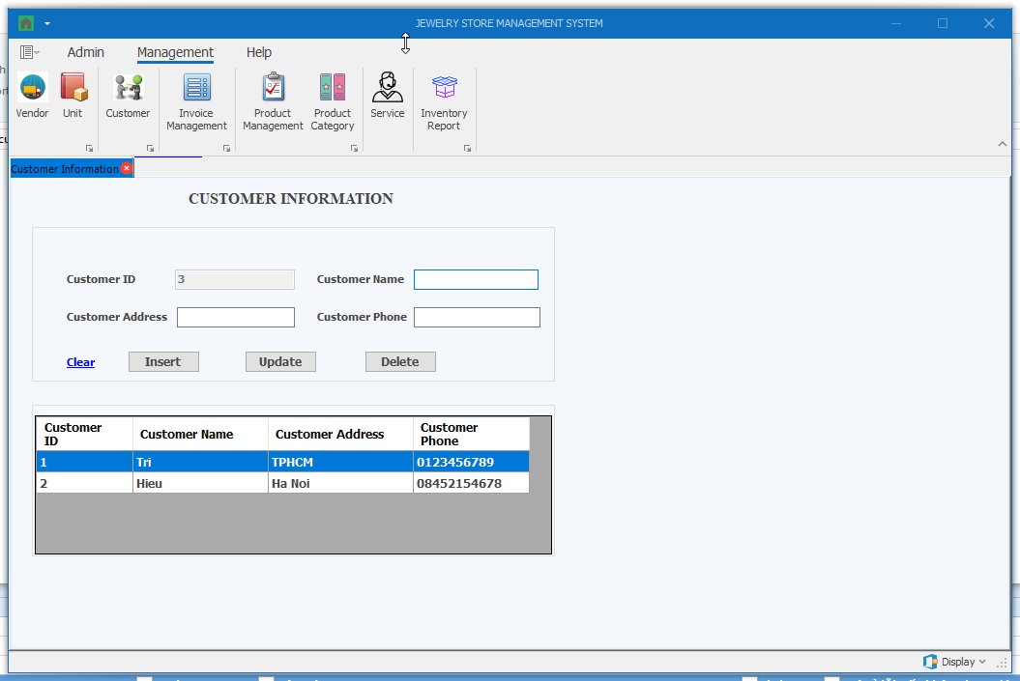

Thành phần | Loại | Công dụng | Tình trạng | Mô tả lỗi nếu không hoạt động
Customer ID | Textbox (Disabled) | Hiển thị thông tin mã khách hàng
Customer Name | Textbox | Hiển thị / chỉnh sửa thông tin tên khách hàng
Customer Address | Textbox | Hiển thị / chỉnh sửa thông tin địa chỉ khách hàng
Customer Phone | Textbox | Hiển thị / chỉnh sửa thông tin điện thoại khách hàng
Customer Table | DataGridView | Hiển thị thông tin các khách hàng hiện có, khi chọn 1 dòng, thông tin các khách hàng đó sẽ được hiển thị bên trái
Insert | Button | Thêm thông tin khách hàng
Delete | Button | Xóa thông tin khách hàng được chọn
Update | Button | Cập nhật thông tin khách hàng được chọn
Clear | Button | Làm sạch thông tin đang hiển thị trong các textbox

Màn hình Invoice Management
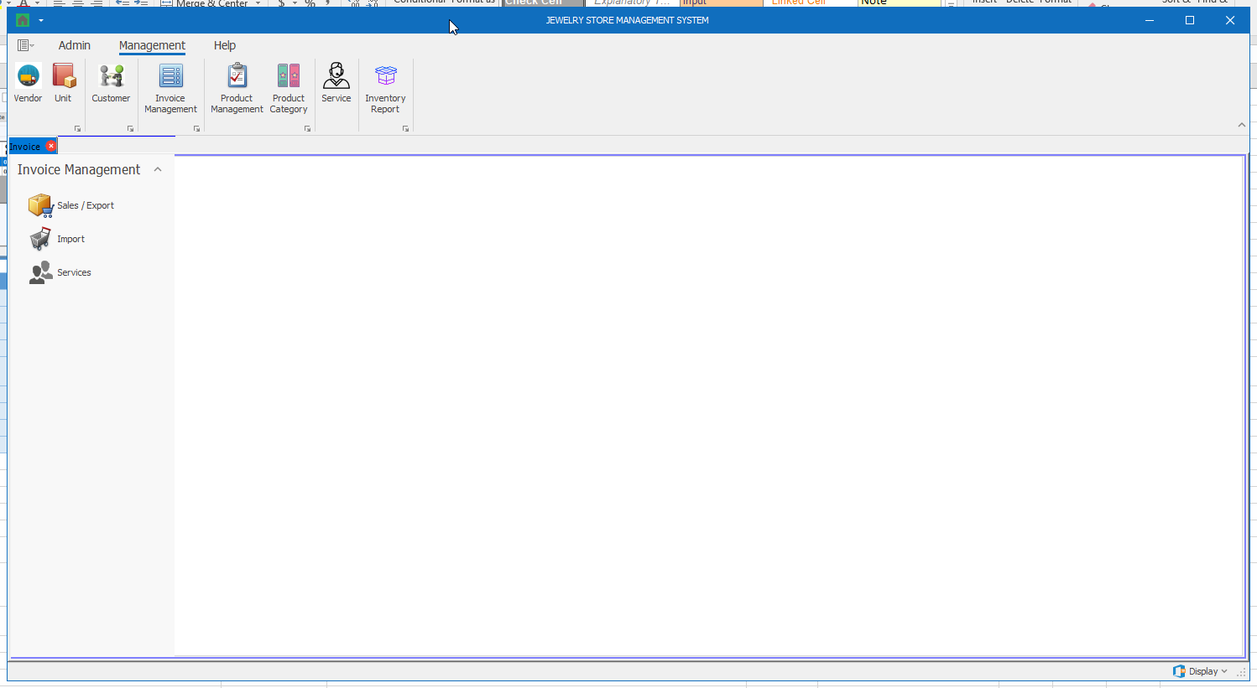

Thành phần | Loại | Công dụng | Tình trạng | Mô tả lỗi nếu không hoạt động
Sales / Export | Button | Hiển thị màn hình quản lý hóa đơn bán hàng
Import | Button | Hiển thị màn hình quản lý hóa đơn nhập hàng
Services | Button | Hiển thị màn hình quản lý hóa đơn dịch vụ

Màn hình Invoice Management (Sales / Export)
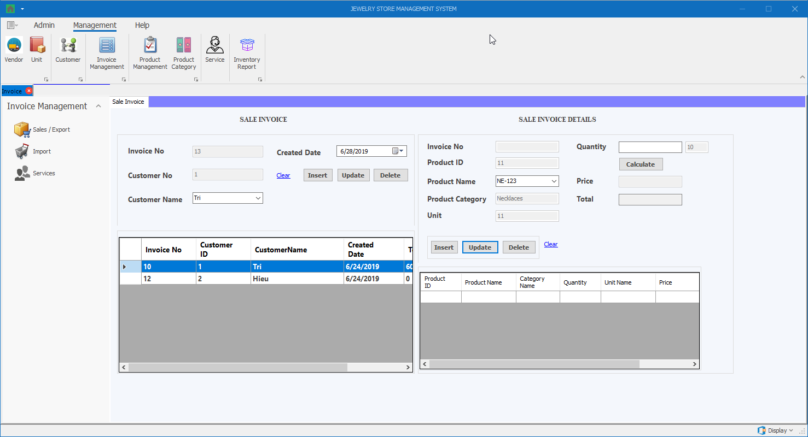

Thành phần | Loại | Công dụng | Tình trạng | Mô tả lỗi nếu không hoạt động
Invoice No (Sale Invoice) | Textbox
Customer No (Sale Invoice) | Textbox
Customer Name (Sale Invoice) | DropdownList
Created Date (Sale Invoice) | DateTimePicker
Clear (Sale Invoice) | Button
Insert (Sale Invoice) | Button
Update (Sale Invoice) | Button
Detele (Sale Invoice) | Button
Sale Invoice Table (Sale Invoice) | DataGridView
Invoice No (Sale Invoice Details) | Textbox
Product ID (Sale Invoice Details) | Textbox
Product Name (Sale Invoice Details) | DropdownList
Product Category (Sale Invoice Details) | Textbox
Unit (Sale Invoice Details) | Textbox
Quantity (Sale Invoice Details) | Textbox
Calculate (Sale Invoice Details) | Button
Price (Sale Invoice Details) | Textbox
Total (Sale Invoice Details) | Textbox
Clear (Sale Invoice Details) | Button
Insert (Sale Invoice Details) | Button
Update (Sale Invoice Details) | Button
Detele (Sale Invoice Details) | Button
Sale Invoice Details Table (Sale Invoice Details) | DataGridView

Màn hình Invoice Management (Import)
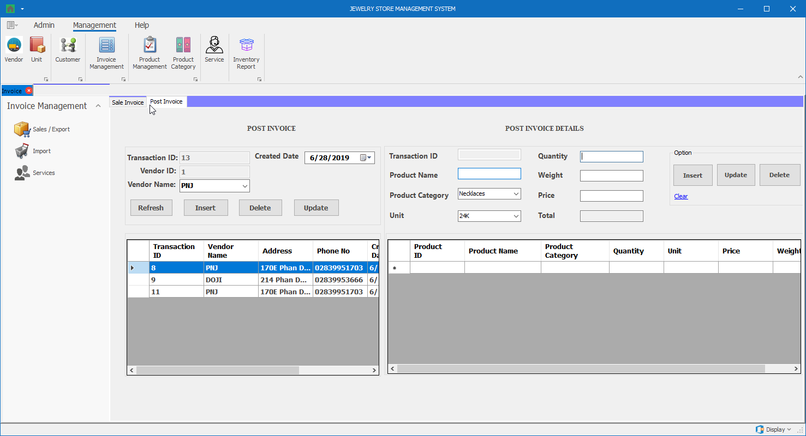

Thành phần | Loại | Công dụng | Tình trạng | Mô tả lỗi nếu không hoạt động
Invoice No (Sale Invoice) | Textbox
Customer No (Sale Invoice) | Textbox
Customer Name (Sale Invoice) | DropdownList
Created Date (Sale Invoice) | DateTimePicker
Clear (Sale Invoice) | Button
Insert (Sale Invoice) | Button
Update (Sale Invoice) | Button
Detele (Sale Invoice) | Button
Sale Invoice Table (Sale Invoice) | DataGridView
Invoice No (Sale Invoice Details) | Textbox
Product ID (Sale Invoice Details) | Textbox
Product Name (Sale Invoice Details) | DropdownList
Product Category (Sale Invoice Details) | Textbox
Unit (Sale Invoice Details) | Textbox
Quantity (Sale Invoice Details) | Textbox
Calculate (Sale Invoice Details) | Button
Price (Sale Invoice Details) | Textbox
Total (Sale Invoice Details) | Textbox
Clear (Sale Invoice Details) | Button
Insert (Sale Invoice Details) | Button
Update (Sale Invoice Details) | Button
Detele (Sale Invoice Details) | Button
Sale Invoice Details Table (Sale Invoice Details) | DataGridView

Màn hình Invoice Management (Services)
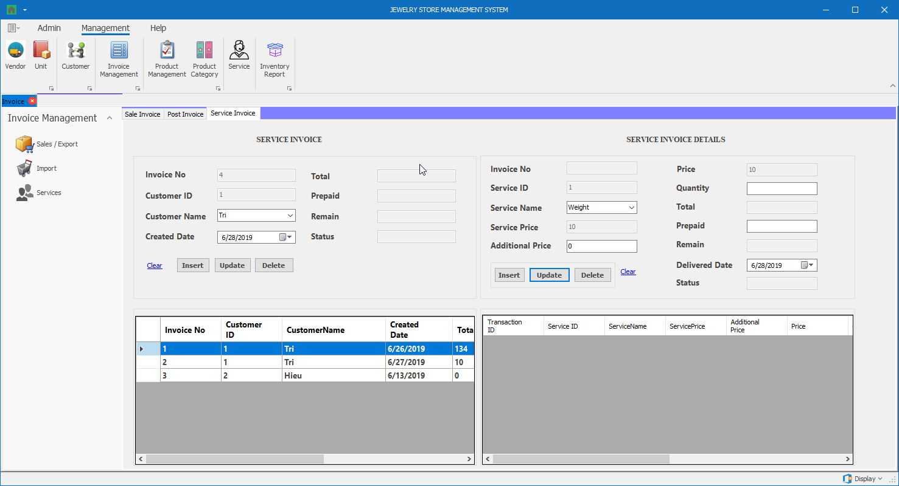

Thành phần | Loại | Công dụng | Tình trạng | Mô tả lỗi nếu không hoạt động
Invoice No (Sale Invoice) | Textbox
Customer No (Sale Invoice) | Textbox
Customer Name (Sale Invoice) | DropdownList
Created Date (Sale Invoice) | DateTimePicker
Clear (Sale Invoice) | Button
Insert (Sale Invoice) | Button
Update (Sale Invoice) | Button
Detele (Sale Invoice) | Button
Sale Invoice Table (Sale Invoice) | DataGridView
Invoice No (Sale Invoice Details) | Textbox
Product ID (Sale Invoice Details) | Textbox
Product Name (Sale Invoice Details) | DropdownList
Product Category (Sale Invoice Details) | Textbox
Unit (Sale Invoice Details) | Textbox
Quantity (Sale Invoice Details) | Textbox
Calculate (Sale Invoice Details) | Button
Price (Sale Invoice Details) | Textbox
Total (Sale Invoice Details) | Textbox
Clear (Sale Invoice Details) | Button
Insert (Sale Invoice Details) | Button
Update (Sale Invoice Details) | Button
Detele (Sale Invoice Details) | Button
Sale Invoice Details Table (Sale Invoice Details) | DataGridView

Màn hình Product Management
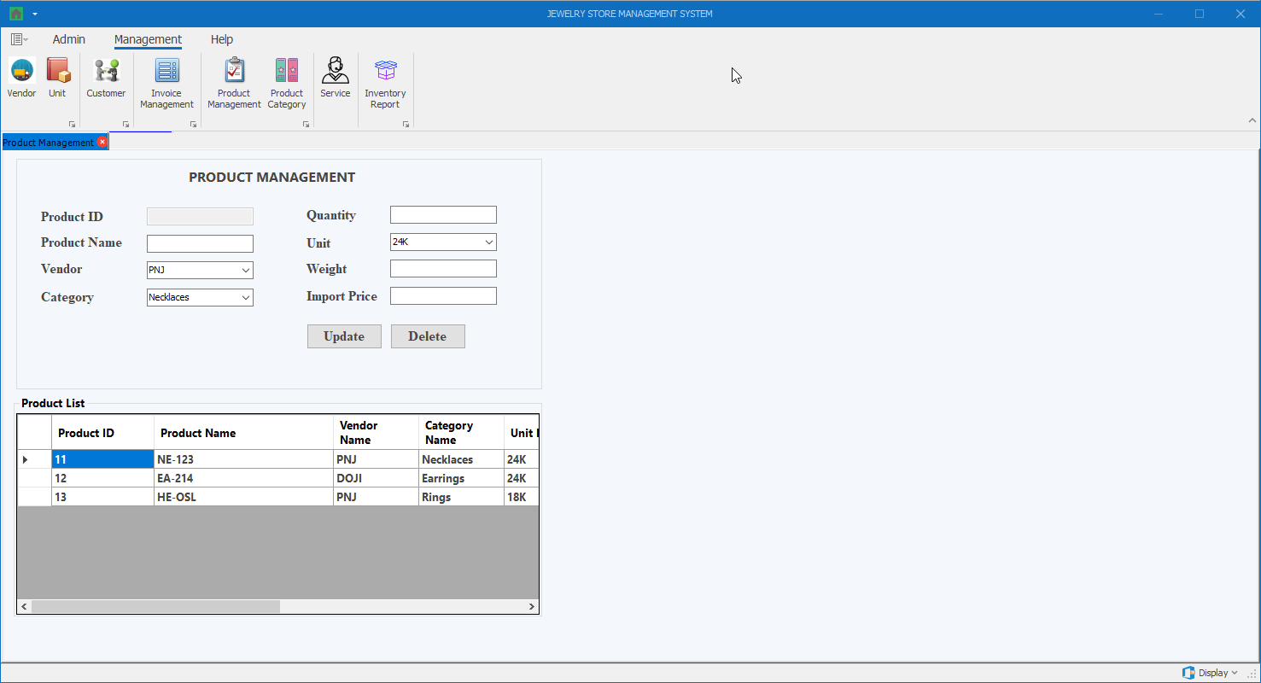

Thành phần | Loại | Công dụng | Tình trạng | Mô tả lỗi nếu không hoạt động
Invoice No (Sale Invoice) | Textbox
Customer No (Sale Invoice) | Textbox
Customer Name (Sale Invoice) | DropdownList
Created Date (Sale Invoice) | DateTimePicker
Clear (Sale Invoice) | Button
Insert (Sale Invoice) | Button
Update (Sale Invoice) | Button
Detele (Sale Invoice) | Button
Sale Invoice Table (Sale Invoice) | DataGridView
Invoice No (Sale Invoice Details) | Textbox
Product ID (Sale Invoice Details) | Textbox
Product Name (Sale Invoice Details) | DropdownList
Product Category (Sale Invoice Details) | Textbox
Unit (Sale Invoice Details) | Textbox
Quantity (Sale Invoice Details) | Textbox
Calculate (Sale Invoice Details) | Button
Price (Sale Invoice Details) | Textbox
Total (Sale Invoice Details) | Textbox
Clear (Sale Invoice Details) | Button
Insert (Sale Invoice Details) | Button
Update (Sale Invoice Details) | Button
Detele (Sale Invoice Details) | Button
Sale Invoice Details Table (Sale Invoice Details) | DataGridView

Màn hình Product Category
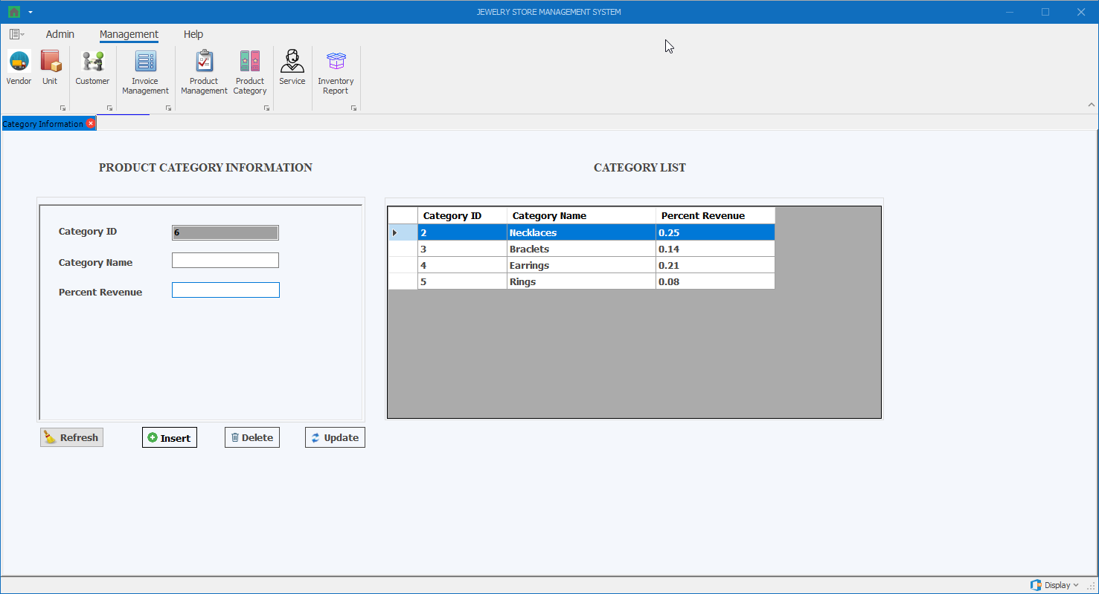

Thành phần | Loại | Công dụng | Tình trạng | Mô tả lỗi nếu không hoạt động
Invoice No (Sale Invoice) | Textbox
Customer No (Sale Invoice) | Textbox
Customer Name (Sale Invoice) | DropdownList
Created Date (Sale Invoice) | DateTimePicker
Clear (Sale Invoice) | Button
Insert (Sale Invoice) | Button
Update (Sale Invoice) | Button
Detele (Sale Invoice) | Button
Sale Invoice Table (Sale Invoice) | DataGridView
Invoice No (Sale Invoice Details) | Textbox
Product ID (Sale Invoice Details) | Textbox
Product Name (Sale Invoice Details) | DropdownList
Product Category (Sale Invoice Details) | Textbox
Unit (Sale Invoice Details) | Textbox
Quantity (Sale Invoice Details) | Textbox
Calculate (Sale Invoice Details) | Button
Price (Sale Invoice Details) | Textbox
Total (Sale Invoice Details) | Textbox
Clear (Sale Invoice Details) | Button
Insert (Sale Invoice Details) | Button
Update (Sale Invoice Details) | Button
Detele (Sale Invoice Details) | Button
Sale Invoice Details Table (Sale Invoice Details) | DataGridView

Màn hình Service
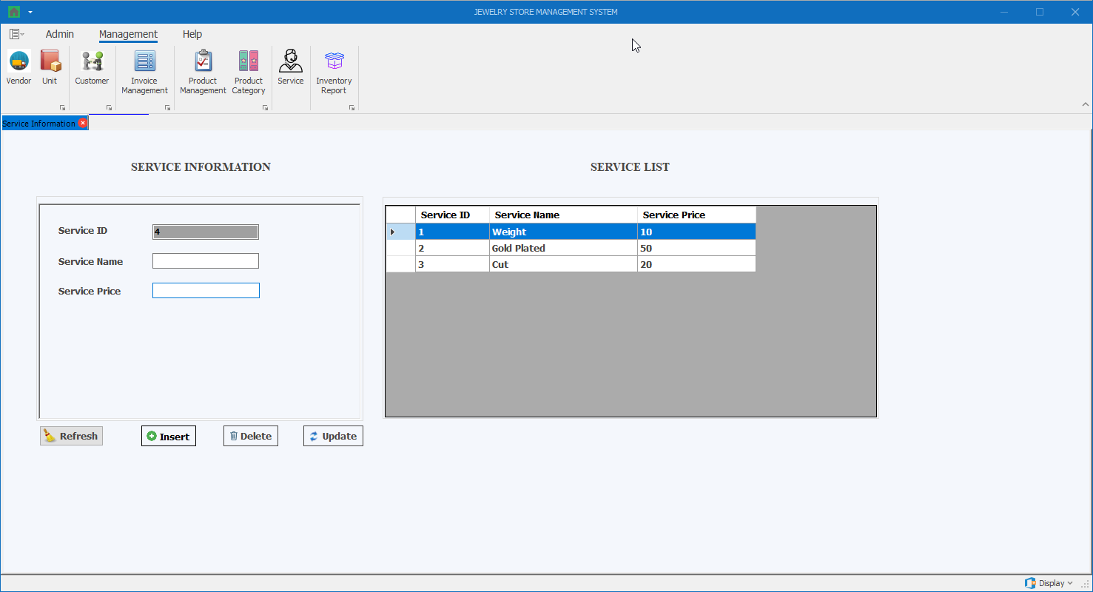

Thành phần | Loại | Công dụng | Tình trạng | Mô tả lỗi nếu không hoạt động
Invoice No (Sale Invoice) | Textbox
Customer No (Sale Invoice) | Textbox
Customer Name (Sale Invoice) | DropdownList
Created Date (Sale Invoice) | DateTimePicker
Clear (Sale Invoice) | Button
Insert (Sale Invoice) | Button
Update (Sale Invoice) | Button
Detele (Sale Invoice) | Button
Sale Invoice Table (Sale Invoice) | DataGridView
Invoice No (Sale Invoice Details) | Textbox
Product ID (Sale Invoice Details) | Textbox
Product Name (Sale Invoice Details) | DropdownList
Product Category (Sale Invoice Details) | Textbox
Unit (Sale Invoice Details) | Textbox
Quantity (Sale Invoice Details) | Textbox
Calculate (Sale Invoice Details) | Button
Price (Sale Invoice Details) | Textbox
Total (Sale Invoice Details) | Textbox
Clear (Sale Invoice Details) | Button
Insert (Sale Invoice Details) | Button
Update (Sale Invoice Details) | Button
Detele (Sale Invoice Details) | Button
Sale Invoice Details Table (Sale Invoice Details) | DataGridView

Màn hình Inventory Report
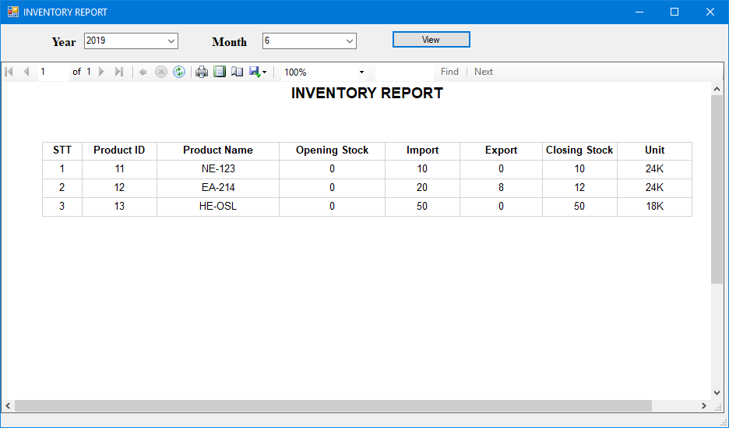

Thành phần | Loại | Công dụng | Tình trạng | Mô tả lỗi nếu không hoạt động
Year | DropdownList
Month | DropdownList
View | Button

Điểm phần 1
Điểm theo checklist (auto generated) | #DIV/0!
Điểm nhóm chấm

PHẦN 2: GIAO DIỆN

Đánh giá của nhóm:
Điểm phần giao diện:

